Tonttien lumitilamääritys
LUMITILOJEN MÄÄRITYS, TONTIT, AUKIOT, KUJAT |  |  |  |  |  |  | VERSIO 2.0 | 2024-03-15

LUE OHJEET ENNEN KÄYTTÖÄ
Tonttien tulee olla omavaraisia lumitilojen suhteen. Lumien pois kuljettaminen on kallista sekä vastoin kaupunkien kestävän kehityksen ja hiilineutraaliuden tavoitteita. Tällä työkalulla voit tarkistaa lumitilojen riittävyyden tontilla Lahden kaupungissa. Lahdessa käytetään lumitilojen mitoituksessa lumisyvyyttä 0,5 m (lumisyvyyden pitkän ajan KA). |  |  |  |  |  |  |  |  | Katso tästä esimerkkisuunnitelma, miten aurattava alue määritellään ja lumitilat kannattaa sijoittaa.

Auraajat pukkaavat lumet aurattavien alueiden / käytävien päätyihin oleville viheralueille. Hankalasti työn sujuvuuden kannalta sijaitseviin lumitiloihin ei aurata. Varaa siis lumitilat luontevien aurausreittien päihin näkemät huomioiden (risteysalueella max. lumivallin korkeus on 0,8 m). Isoimmat lumitilat kannattaa varata pysäköintialueiden päihin / välittömään läheisyyteen ja pienemmät lumitilat käytävien päihin / risteyskohtiin. Kulkuväylien varsille työkoneet eivät pysty erikseen kasaamaan lunta ilman riittävää kääntötilaa tai ilman rakennetun omaisuuden vaurioitumisriskiä.

Lumikasojen korkeus tontin sisällä voi olla korkeintaan 3,7 metriä. Kulkureittien päissä (joissa operoidaan pienemmällä kalustolla) max. korkeus voi olla 2,7 metriä. Kiinteistöjen aurauskaluston nostokorkeus on normaalisti 2,7 - 3,7 metriä. Kauhan minimileveys on noin 1,5 m, jolloin alle 8 m2 lumitiloja ei kannata tontille koneella kasattaviksi käytännössä sijoittaa. Aurauskaluston ulottovuus kauhalla on max. 2,8 m, minkä vuoksi syvyydeltään yli 4,6 m lumitilat vaativat useamman kasaussuunnan, jos halutaan välttää pohjan päälle ajamiselta. Yli 4,6 m syvät lumitilat lisäävät riskiä pohjan vaurioitumiselle / asettaa vaatimuksia lumitilan pohjan kestävyydelle. |  |  |  |  |  |  |  |  | Katso aurauskaluston mitat tästä ja miten ne vaikuttavat lumitilojen mitoitukseen.

Mitoitettava lumen määrä |  |  | 0.5 | <- Lahdessa käytetään lumitilan syvyyden mitoituksessa 0,5 m
Aurattavan alueen pinta-ala yht. |  |  | 2400 | <- 1. Syötä tähän aurattavan alueen pinta-ala neliöinä (m2)

KONELLA KASATTAVAN
LUMITILAN POHJAN
MINIMIMITAT
Syvyys
(min.2,1 m)
 | 2. Anna lumitilan leveys ja syvyys jokaiselle kasalle. |  |  |  |  | HUOMIOITAVAA
 | Leveys | Syvyys | Korkeus | Pinta-ala | Tilavuus | Kuormaussuunnat | Pohjan vaurioriski | TILAVUUSTASE (= lumitilatarve - lumikasojen kpasiteetti)
Lumitila 1 | 4.00 | 4.00 | 1.5 | 16.0 | 6.6 | - | - | -61.86
Lumitila 2 | 9.00 | 12.00 | 3.7 | 108.0 | 171.5 | 2 syvyyssuunnassa | Vaurioriski! | EI RIITÄ
Leveys (min 3,63 m)
Lumitila 3 |  |  | 0.0 | 0.0 | 0.0 | - | - | LISÄÄ KASA
Lumitila 4 |  |  | 0.0 | 0.0 | 0.0 | - | -
Lumitila 5 |  |  | 0.0 | 0.0 | 0.0 | - | -
Lumitila 6 |  |  | 0.0 | 0.0 | 0.0 | - | -
Lumitila 7 |  |  | 0.0 | 0.0 | 0.0 | - | - |  | Lumen läjityssuunta
Lumitila 8 |  |  | 0.0 | 0.0 | 0.0 | - | -
Lumitila 9 |  |  | 0.0 | 0.0 | 0.0 | - | - |  | LUMITILAN LASKENNAN MALLI JA KAAVAT:
Lumitila 10 |  |  | 0.0 | 0.0 | 0.0 | - | - |  | Lumitilan tilavuus V (lumitila) = V (pyramidi) + V (särmiö)
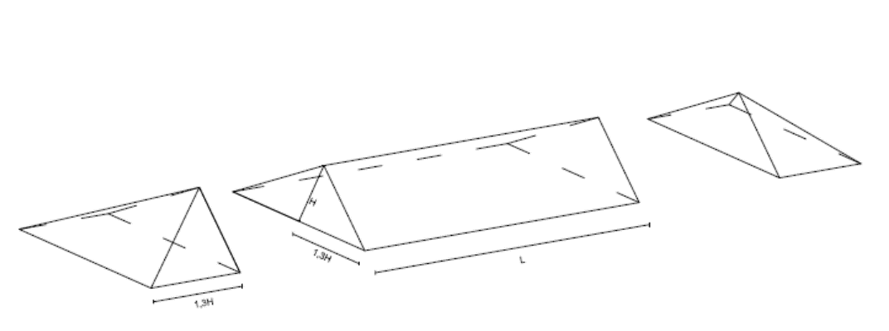
Lumitila 11 |  |  | 0.0 | 0.0 | 0.0 | - | -
Lumitila 12 |  |  | 0.0 | 0.0 | 0.0 | - | -
Lumitila 13 |  |  | 0.0 | 0.0 | 0.0 | - | -
Lumitila 14 |  |  | 0.0 | 0.0 | 0.0 | - | -
Lumitila 15 |  |  | 0.0 | 0.0 | 0.0 | - | -
Lumitila 16 |  |  | 0.0 | 0.0 | 0.0 | - | -
Lumitila 17 |  |  | 0.0 | 0.0 | 0.0 | - | -
Lumitila 18 |  |  | 0.0 | 0.0 | 0.0 | - | -
Lumitila 19 |  |  | 0.0 | 0.0 | 0.0 | - | -
Lumitila 20 |  |  | 0.0 | 0.0 | 0.0 | - | - |  | V (lumitila) = A (aurattava alue) x MLM (=mitoituslumimäärä) / 5
 |  |  |  | 124.0 | 178.1 |  |  |  | V (pyramidi) = A (pohja) x h/3 = (2,6h x 2,6h) x (h/3) = 6,76h^3/3 = 2,253h^3
 |  |  |  |  |  |  |  |  | V (särmiö) = A (pohja) x h /2 = 2,6h x L x h / 2 = 1,3h^2 x L
 |  |  |  |  |  |  |  |  | L (särmiö) = (V (lumitila) -2,253h^3) / 1,3h^2

 |  |  |  |  |  |  |  |  | V (lumitila) = A (aurattava alue) x MLM / 5 + A (lumitila) x MLM / 5
 |  |  |  |  |  |  |  |  | A (lumitila) = (V (lumitila) /0,12 m) - A (aurattava alue)
 |  |  |  |  |  |  |  |  | Yli 9,6 m syvissä lumitiloissa on mahdollisuus "tasakaton" muodostumiselle:
 |  |  |  |  |  |  |  |  | V (boxi) = (Syvyys - 2,6xh) x Leveys x h

Kaluston mittoja
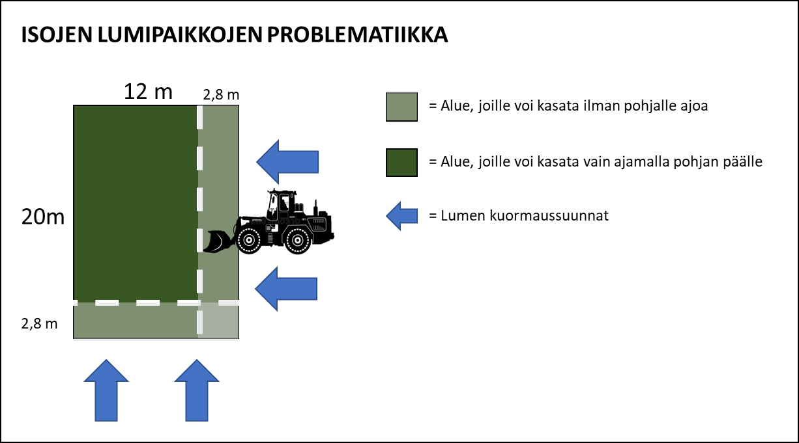
KALUSTON MITTOJA

ESIMERKKIMITTOJA, WILLE |  |  | PALAA TAKAISIN |  | LUMIKAUHOJEN MITTOJA

Malli | Leveys (mm) | Pituus (mm) | Nostokorkeus (mm) | Kääntösäde (mm) | Lumikauhamalli | Tilavuus (litraa) | Työleveys (mm) | Paino (kg) | Willen malli
375 | 1430 | 4135 | 2735 | 3570 | Lumikauha 800 | 800 | 1550 | 220 | 375
465 | 1655 | 4270 | 2800 | 3750 | Lumikauha 1200 | 1200 | 1950 | 285 | 465
665 | 1750 | 5115 | 3380 | 4340 | Lumikauha 1900 | 1900 | 2300 | 425 | 665
865 | 2150 | 5480 | 3740 | 4800 | Lumikauha 2500 | 2500 | 2450 | 510 | 865
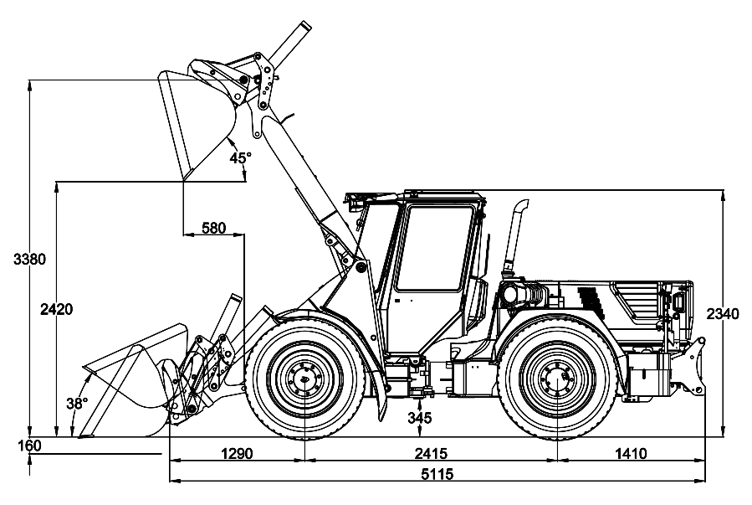
KUVA: WILLE 665

Esimerkkisuunnitelma
ESIMERKKISUUNNITELMA, PADELHALLI, HIUKKAVAARA

PALAA TAKAISIN | Suunnitelmassa huomioitu lumitilat ajoreittien päihin. Lumitiloihin voi kasata useammasta suunnasta -> lumitilan kapasiteetti saadaan paremmin käyttöön
 | Suunnitelmassa huomioitu myös sulamisvesien suunnat.
SUUNNITELMA |  | TALVIKUNNOSSAPITOSUUNNITELMA

Pohjan päälle ajetaan työkoneella

Käytetäänkö käytännössä koko aluetta lumitilana?

